Hoja1
 | Huawei Mate 40 Pro | Apple iPhone 12 | Samsung Galaxy S21
# Núcleos | 8 nucleos (1x Cortex A77 a 3.13 GHz + 3x Cortex A77 a 2.54 GHz + 4x Cortex A55 a 2.05 GHz)) 5 nm | Apple A14 Bionic (6 núcleos a 2.5 GHz) 5 nm Núcleo gráfico Apple GUP (4 nucleos) | 8 núcleos, procesador 1*2.9 GHz, 3*2.8GHz, 4*2.2GHz
Frecuencia base | 3130 MHz | iphone 12 ghz speed -2500 MHz | 2900 MHz
Frecuencia máxima | 3,13 GHz | 3.1 GHz | Frecuencia de actualización de 120 Hz a la máxima resolución
Subprocesos | Entre 1020 y 3710 |  | 1300 subprocesos
Caché | cache 8.21 Mhz
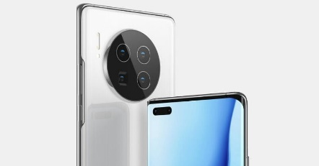
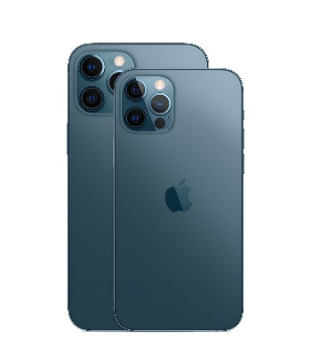
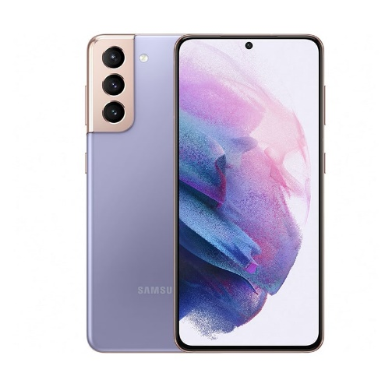
Imagen representativa

